FICHA RESUMEN PLACO
 |  | MINISTERIO DE HACIENDA Y FUNCIÓN PÚBLICA |  |  |  |  |  |  |  |  |  |  |  |  |  |  |  |  |  | SECRETARÍA DE ESTADO DE HACIENDA DIRECCIÓN GENERAL DEL CATASTRO

FICHA RESUMEN
GERENCIA-MUNICIPIO: 33008 CABRALES |  |  |  |  |  |  |  |  |  |  |  |  |  | Nº EXPEDIENTE: 217475.33/24

REFERENCIA CATASTRAL: 001327300UN59E |  |  |  |  |  |  |  |  |  |  |  |  |  | DIRECCIÓN: LG ARENAS,LAS 273A

ALTERACIÓN PROPUESTA |  |  |  |  |  | REFOR/CUSO
NOTA: Se indicará uno (normalmente no más de dos) de los tipos de alteración detectada.
ACTUACIONES PREVIAS |  |  |  |  |  | GABINETE |  |  |  | Comprobación de la existencia o no de la alteración en BBDD del Catastro mediante contraste a partir de ortofotografías del PNOA 2020

 |  |  |  |  |  | CAMPO |  |  |  | Realizada visita de contraste entre el 4 de Marzo y el 8 de Marzo de 2024 se verifica la existencia física de la alteración propuesta

DOCUMENTACIÓN INCORPORADA |  |  |  |  |  | o | PROYECTO DE OBRA: |  |  |  |  |  | x | LIC. DE OBRA, 1ª OCUPACIÓN o ACTIVIDAD: |  |  |  |  |  | o | DECLARACIÓN RESPONSABLE DE ACTUACIONES URBANÍSTICAS:
 |  |  |  |  |  |  | FECHA: |  |  |  |  |  |  | FECHA: 2021-04-23 |  |  |  |  |  |  | FECHA:
 |  |  |  |  |  | x | CERTIFICADO FINAL DE OBRA |  |  |  |  |  | o | INFORME DEL AYUNTAMIENTO |  |  |  |  |  | o | OTRAS:
 |  |  |  |  |  |  | FECHA: 2023-01-02 |  |  |  |  |  |  | FECHA: |  |  |  |  |  |  | FECHA:

FECHA ALTERACIÓN |  |  |  |  |  | FECHA: 2023-01-02
 |  |  |  |  |  | MOTIVACIÓN: Certificado final de obra.

OBSERVACIONES |  |  |  |  |  | MDEC. Reforma y cambio de uso a apartamentos turísticos del local en planta baja asignado al cargo 2.

CROQUIS - FOTOGRAFÍA

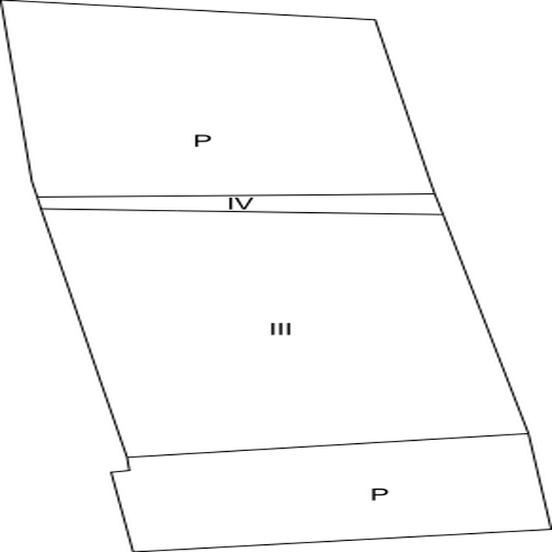
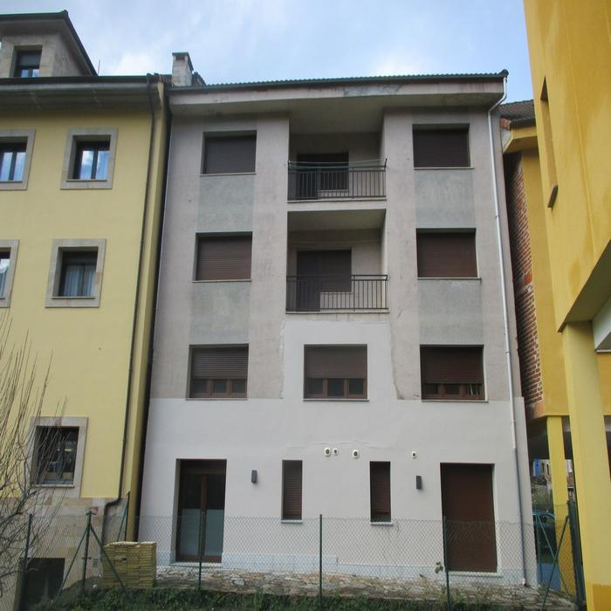

DATOS DEL INMUEBLE

SITUACIÓN INICIAL |  |  |  |  |  |  |  |  |  |  |  |  | SITUACIÓN FINAL
CARGO | LOCAL | ESC. | PL. | PTA. | TIP. (1) | CAT. (1) | USO (2) | SUP. (m²) | U. C. | E. CONS. (1) | ANT. (6) | AÑO | CARGO | LOCAL | ESC. | PL. | PTA. | TIP. (1) | CAT. (1) | USO (2) | SUP. (m²) | U. C. | E. CONS. (1) | ANT. (7) | AÑO
2 | 1 | 1 | 00 | 01 | 04115 | 5 | CCE | 91 | 0001 | N | 1987 |  | 4 | 3 | 1 | 02 | 01 | 01215 | 5 | V | 110 | 0002 | N | 1987 | 0
3 | 2 | 1 | 01 | 01 | 01215 | 5 | V | 110 | 0002 | N | 1987 |  | 5 | 4 | 1 | 03 | 01 | 01215 | 5 | V | 110 | 0002 | N | 1987 | 0
4 | 3 | 1 | 02 | 01 | 01215 | 5 | V | 110 | 0002 | N | 1987 |  | 2 | 1 |  | 00 | A | 01215 | 5 | V | 45 | 0001 | N | 2014 | 2023
5 | 4 | 1 | 03 | 01 | 01215 | 5 | V | 110 | 0002 | N | 1987 |  | 2 | 6 |  | 00 | B | 01215 | 5 | V | 46 | 0001 | N | 2014 | 2023
0 | 5 | C | OM | UN | 01215 | 5 | V | 55 | 0002 | N | 1987 |  | 3 | 2 | 1 | 01 | 01 | 01215 | 5 | V | 110 | 0002 | N | 1987 | 0
 |  |  |  |  |  |  |  |  |  |  |  |  |  | 5 | C | OM | UN | 01215 | 5 | V | 55 | 0002 | N | 1987

